Tutorial_教程
ADMIN
Step 1: Go to the Codemind homepage, enter your username and password. The first user will be the admin. Alternatively, create a new account by clicking the "Create one" button.
第 1 步：进入 Codemind 主页，输入您的用户名和密码。第一个用户将成为 admin。或者，点击 Create one 按钮创建一个新账户。
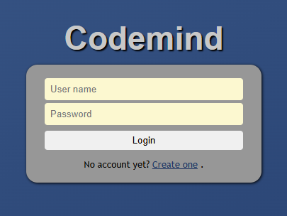
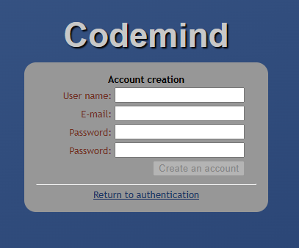

Step 2: Go to My Account, choose Location settings, change Languagaes to "in English". Then reload the web.
第 2 步：进入 My Account，选择 Location settings，将 Languages 更改为 "in English"。然后重新加载网页。
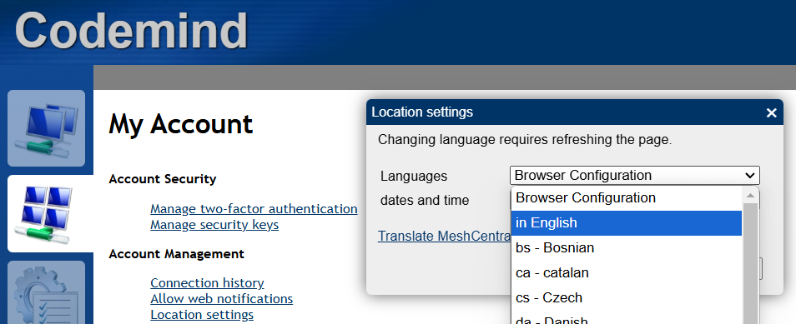

Step 3: Create a new device group.
On the main screen, click Add Agent.
Choose the operating system of the CLIENT device (Windows, macOS, Linux, etc.).
第 3 步：创建一个新的设备组。
在主界面上，点击 Add Agent。
选择 CLIENT 设备的操作系统（Windows、macOS、Linux 等）。
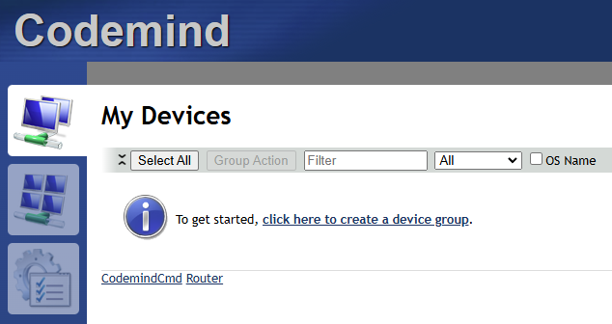
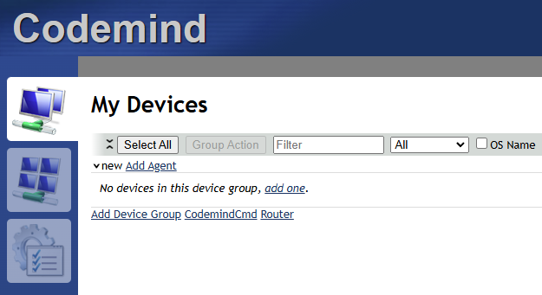

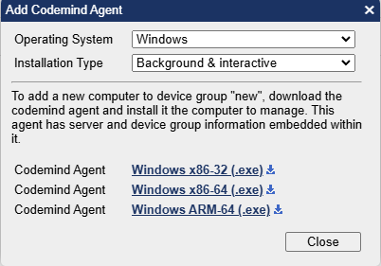

Step 4:
Download the Codemind Agent file that matches the operating system of the CLIENT device, if cannot, please F5 the page and try again.
Send the file to the CLIENT device via email, USB, or another method.
第 4 步：
下载与 CLIENT 设备操作系统匹配的 Codemind Agent 文件。如果无法下载，请按 F5 刷新页面后重试。
通过电子邮件、USB 或其他方式将该文件发送到 CLIENT 设备。
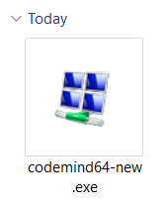

CLIENT
Step 5:
On the CLIENT device, click the downloaded Codemind Agent file.
Follow the installation prompts:
Accept all security warnings, if any.
Click Connect when prompted to link the CLIENT device to Codemind.
第 5 步：
在 CLIENT 设备上，点击下载的 Codemind Agent 文件。
按照安装提示操作：
接受所有安全警告（如果有）。
当出现提示时，点击 Connect 以将 CLIENT 设备连接到 Codemind。
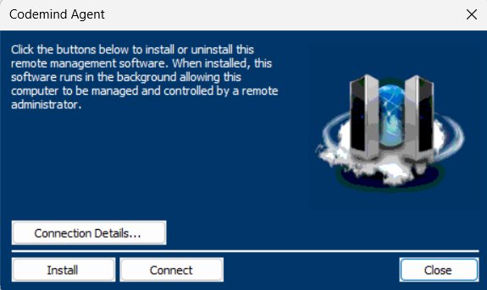
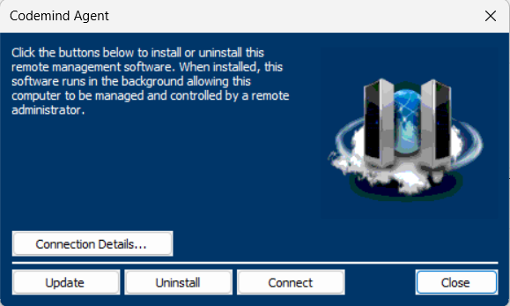

ADMIN
Step 6:
Once connected, the CLIENT device will appear in the device list on the Codemind interface.
Click on the device group name, then click on Features, choose Record sessions.
第 6 步：
连接成功后，CLIENT 设备将显示在 Codemind 界面的设备列表中。
点击设备组名称，然后点击 Features，选择 Record sessions。

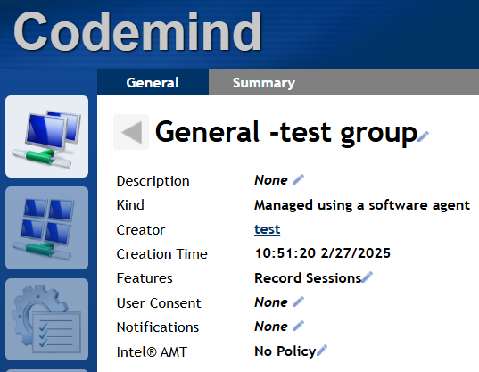
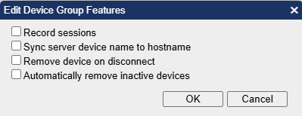

Step 7:
When activitywatch create device_id in the path C:\Users\<user-name>\AppData\Local\activitywatch\activitywatch\aw-server\ in client
Open the file in notepad, copy the text.
Click on the device in Codemind and paste it in the Description.
第 7 步：
当 activitywatch 在 CLIENT 设备路径
*C:\Users<user-name>\AppData\Local\activitywatch\activitywatch\aw-server*
创建 device_id 文件时，打开该文件，用 Notepad 打开并复制其中的文本。
在 Codemind 界面点击对应设备，将文本粘贴到 Description 中。



Step 8:
Click the Desktops button, the third icon from the left, located in the top right corner.
Then, click the Auto button. The system will automatically record and save a file every 30 minutes.
第 8 步：
点击 Desktops 按钮，该按钮是位于右上角，从左数第三个图标。
然后，点击 Auto 按钮。系统将自动每 30 分钟记录并保存一个文件。

